安装
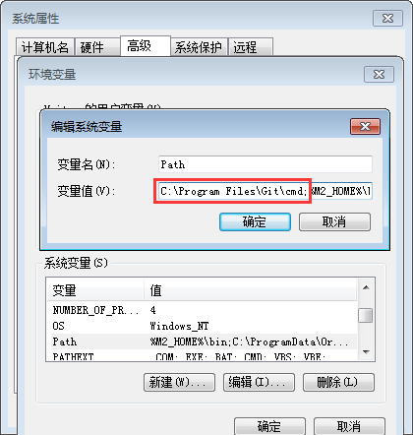
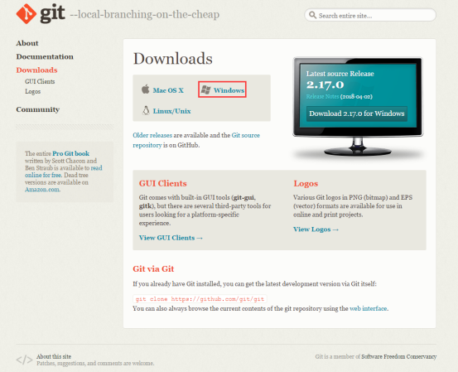
Git安装配置：
 | 下载地址：
 |  | https://git-scm.com/
 | 根据自己要安装的目标操作系统，选择对应的下载源。这里以Windows X64为例
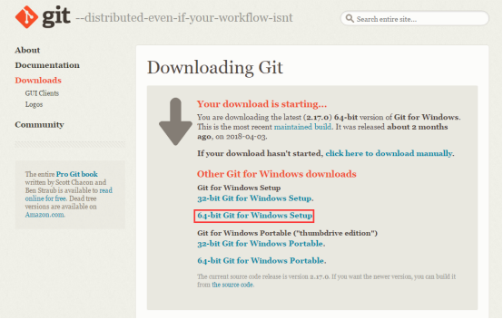

 | 安装说明（以2.17.0为例，不同版本会有差异）：
 |  | 注：默认已选择增加环境变量（环境变量配置是必须的）。
 | 1、双击“Git-2.17.0-64-bit.exe”，进入安装导向界面，点击Next> |  |  | 2、点击Next>
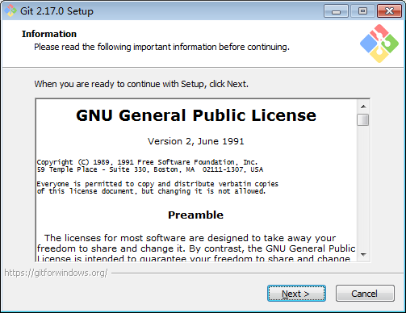
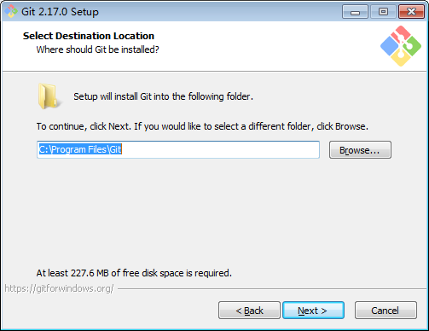

 | 3、选择组建安装，默认配置即可，点击Next> |  |  | 4、开始菜单快捷方式目录，默认配置即可，点击Next>
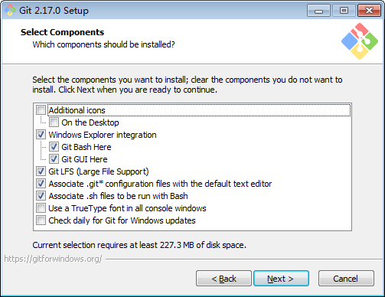
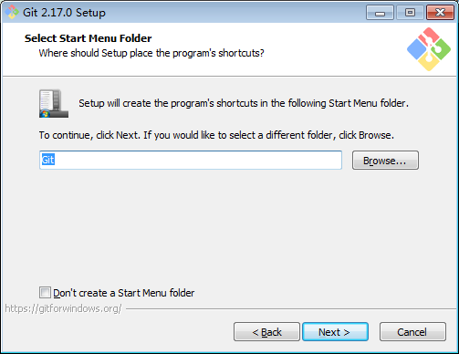

 | 5、选择默认的编辑器：Vim，点击Next> |  |  | 6、选择命令行工具，一般选择:User Git from Git Bash only，点击Next>
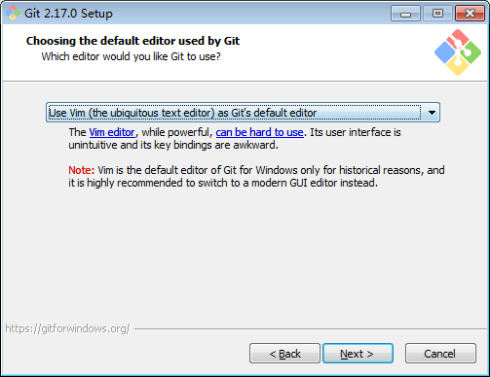
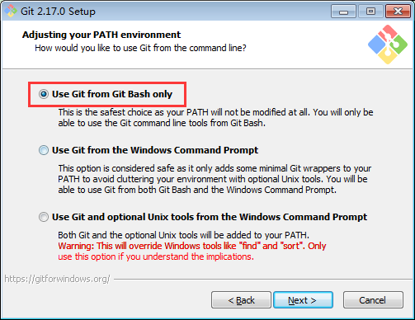

 | 7、默认选择，点击Next> |  |  | 8、选择换行格式，默认选择，点击Next>
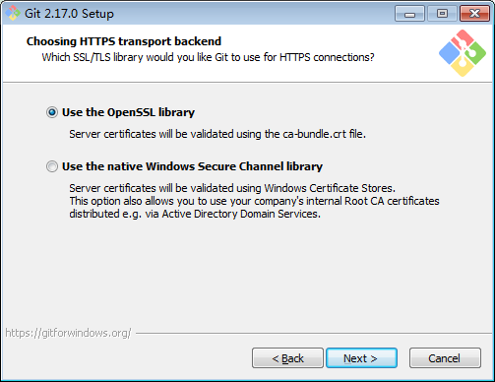
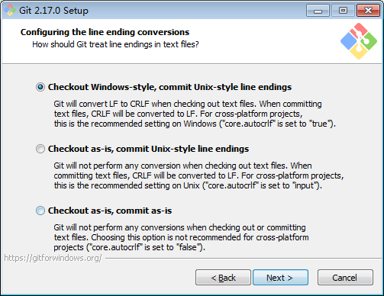

 | 9、默认选择，点击Next> |  |  | 10、默认选择，点击Install
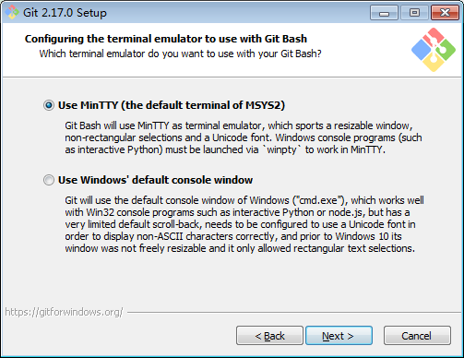
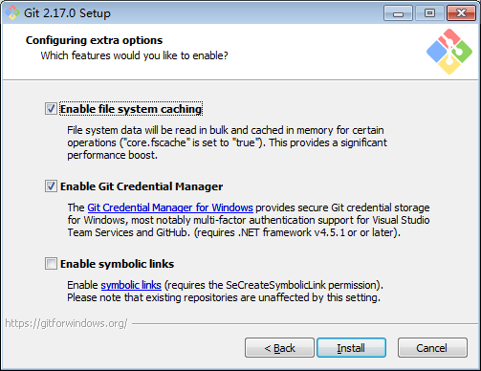

 | 11、客户端安装完成，点击Finish
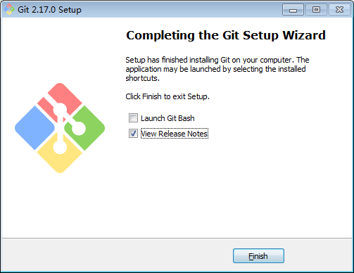

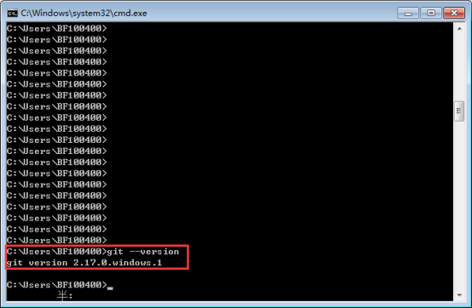
 | 3.2 Git客户端配置
 | 为方便后续应用和验证是否安装成功，配置环境变量配置path |  | 配置好后，在cmd中输入:git --version，如果出现如下信息，即表示安装成功
 | 注：在新版本中，已加上可选的加上Path选择，不需手工配置。

配置
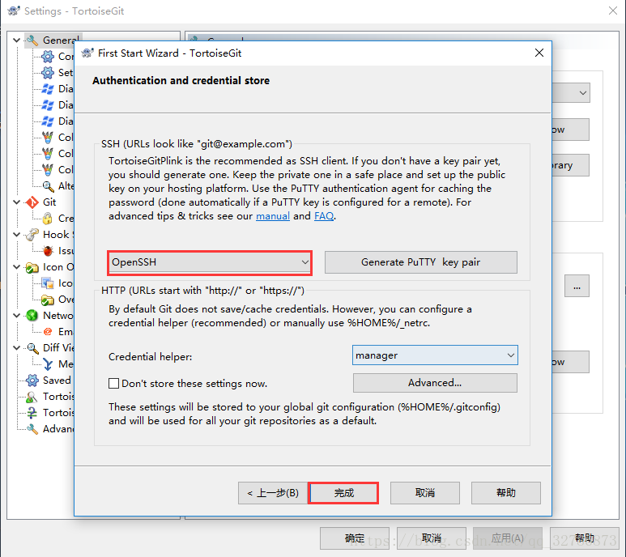
Git生成SSH密钥
 | 打开Git命令行，即【开始菜单 => Git => Git Bash】：
 | 1、配置用户名
 |  | git config --global user.name "guo7892000"
 | 2、配置邮箱
 |  | git config --global user.email "guo7892000@126.com"
 | 此时，会在C:\Users\Administrator目录下生成.gitconfig配置文件： |  |  | Ubuntu虚拟机内：
 | 3、执行命令，生成SSH密钥。
 |  | ssh-keygen -t rsa -C "guo7892000@126.com"
 | 按3次Enter，不需要设置名称与密码。
 |  | 第一次输入的为文件名
 |  | 第二、三次分别为密码和确认密码。
 | 4、查看生成的公钥和私钥目录：
 |  | C:\Users\Administrator\

 | 5、登录Github后，配置SSH为当前公钥值。
 |  | 注：可配置多个，如不同操作系统使用不同的SSH公钥。

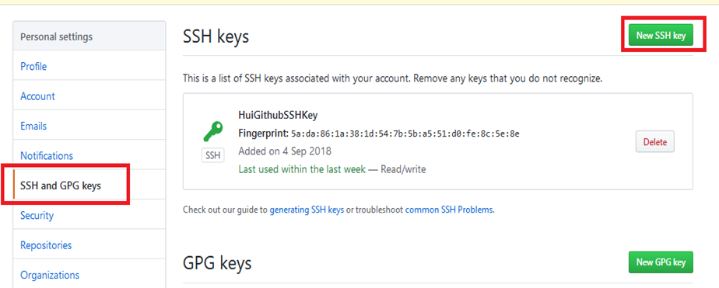

 | 当你用ssh连接到一个新的服务器的时候，ssh会让你确认服务器的信息（域名、IP、公钥），如果你确认了，就会写到known_hosts里。
 | 以后你再连接到这个服务器，但是信息改变了（通常是公钥改变了），就会提示你服务器信息改变了，你可以把它从known_hosts里删除，然后重新确认。

Windows下TortoiseGit和Git配置使用同一ssh私钥
 | 关于Git使用SSH免密连接参考：https://blog.csdn.net/qq_32786873/article/details/80570788
 | 关于Windows10下TortoiseGit使用SSH免密连接参考：https://blog.csdn.net/qq_32786873/article/details/81477776
 | TortoiseGit默认使用putty格式的私钥，格式为这样： |  | 而Git默认使用的是OpenSSH格式的私钥，格式为这样：
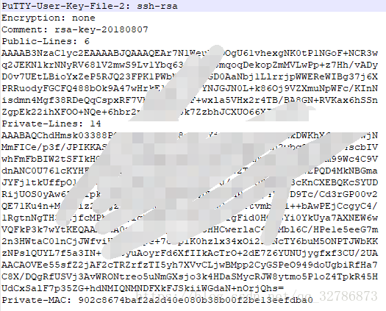
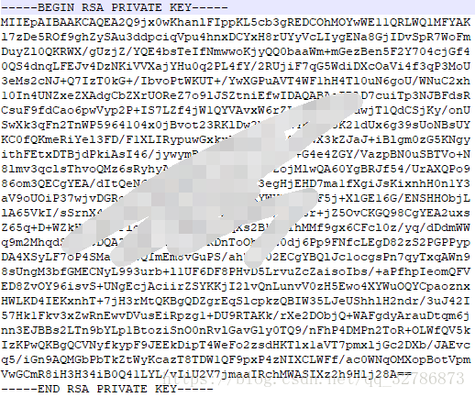

 | 因为Git与TortoiseGit默认使用的私钥格式不一样，所以我们需要给Git和TortoiseGit个配置一份公钥私钥，但是这样会显得很麻烦，那么我们如何让Git与TortoiseGit使用同一SSH密钥呢？
 | 假设Git的公钥私钥已经配置好了（即使用Git生成的SSH私钥）。
 | 方法一：TortoiseGit导入和使用Git的公钥。测试通过
 | 找到TortoiseGit自带的PuTTYgen工具，【Load】导入Git使用的私钥，然后点【Save private key】，保存为putty格式的私钥。
 | 然后TortoiseGit就可以使用这个私钥从远程拉取、提交代码了。
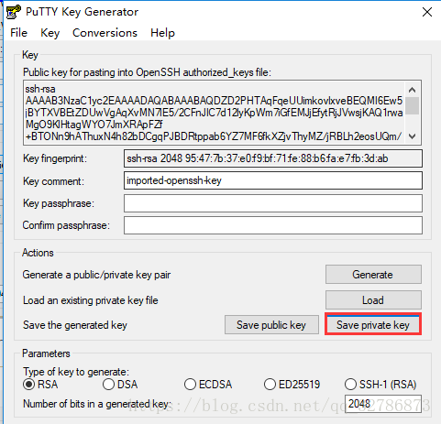

 | 方法二：TortoiseGit使用Git的SSH。
 | 空白地方右键-->TortoiseGit-->Settings，将Network中的SSH client改为Git目录下的ssh.exe。
 | 原值： | C:\Program Files\TortoiseGit\bin\TortoiseGitPlink.exe
 | 新值： | C:\Program Files\Git\usr\bin\ssh.exe
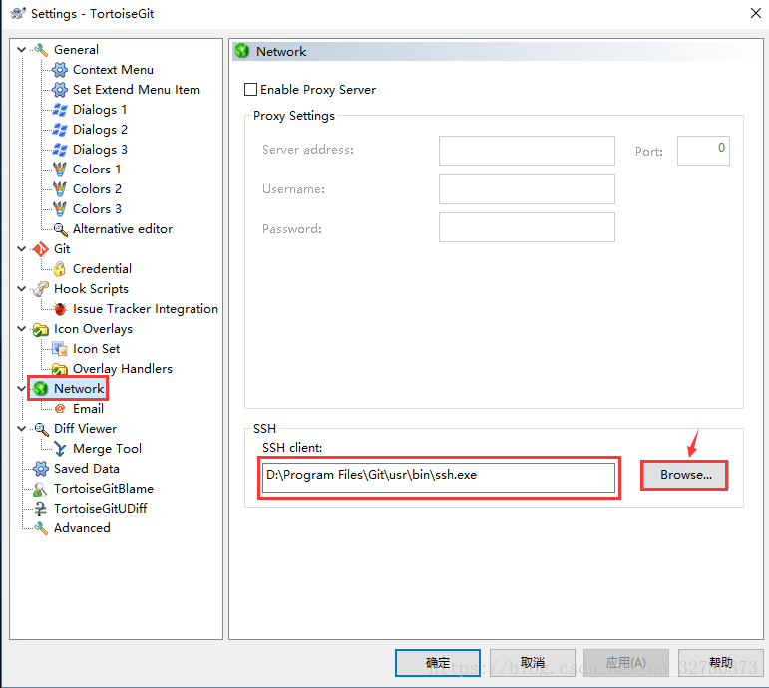

 | 方法三：
 | 空白地方右键-->TortoiseGit-->Settings，General-->点击"Re-run First Start Wizard"
 | 一直点击"下一步"，直到如下窗口，选择"OpenSSH"，点击"完成"。

语法
git 设置和取消代理
 | 本地开启VPN后，GIt也需要设置代理，才能正常略过GFW，访问goole code等网站
 | 设置如下（可复制）：
 | git config --global http.proxy http://127.0.0.1:1080
 | git config --global https.proxy https://127.0.0.1:1080
 | git config --global http.proxy 'socks5://127.0.0.1:1080'
 | git config --global https.proxy 'socks5://127.0.0.1:1080'

 | 取消
 | git config --global --unset http.proxy
 | git config --global --unset https.proxy

git config配置
 | 在git中，我们使用git config 命令用来配置git的配置文件，git配置级别主要有以下3类：
 | 1、仓库级别 local 【优先级最高】
 | 2、用户级别 global【优先级次之】
 | 3、系统级别 system【优先级最低】
 | 通常：
 | git 仓库级别对应的配置文件是当前仓库下的.git/config 【在当前目录下.git目录默认是隐藏的，所以在文件管理器中我们要打开显示以藏文件】
 | git 用户级别对应的配置文件是用户宿主目录下的~/.gitconfig 【宿主目录：C:\Users\xiong】
 | git系统级别对应的配置文件是git安装目录下的 /etc/gitconfig【但是我的是在D:\Program Files\Git\mingw64\etc目录下】
 | 当然我们可以在cmd命令提示符中输入以下查看配置信息
 | 1、git config --local -l 查看仓库配置【必须要进入到具体的目录下，比如要查看TestGit仓库的配置信息】
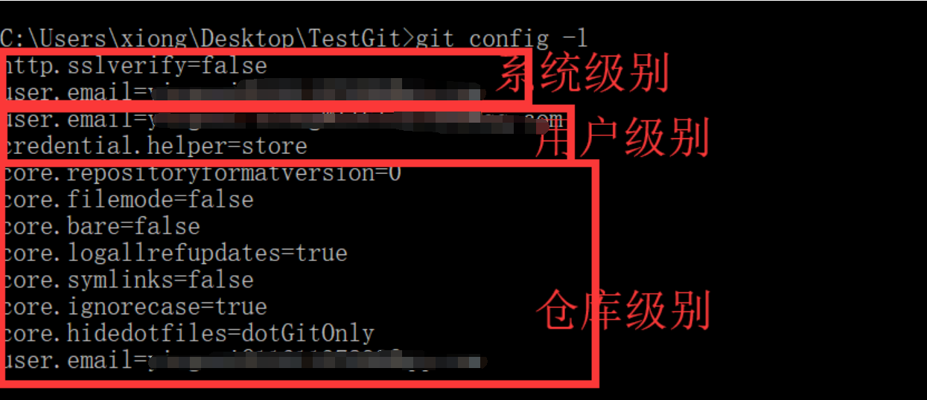
 | 2、git config --global -l 查看用户配置
 | 3、git config --system -l 查看系统配置
 | 4、git config -l查看所有的配置信息，依次是系统级别、用户级别、仓库级别
 | 5.git config 常用配置选项
 | git config -e 编辑配置文件
 | git config --local -e 编辑仓库级别配置文件
 | git config --global -e 编辑用户级别配置文件
 | git config --system -e 编辑系统级别配置文件

 | git config 添加配置项目
 | git config --global user.email “you@example.com”
 | git config --global user.name “Your Name”

 | 上面的操作表示添加用户级别的配置信息，也就是说修改用户宿主目录下面的配置文件
 | 6. 配置文件如何生效的
 | 对于git来说，配置文件的权重是仓库>全局>系统。Git会使用这一系列的配置文件来存储你定义的偏好，它首先会查找/etc/gitconfig文件（系统级），该文件含有对系统上所有用户及他们所拥有的仓库都生效的配置值。
 | 接下来Git会查找每个用户的~/.gitconfig文件（全局级）。最后Git会查找由用户定义的各个库中Git目录下的配置文件.git/config（仓库级），该文件中的值只对当前所属仓库有效。
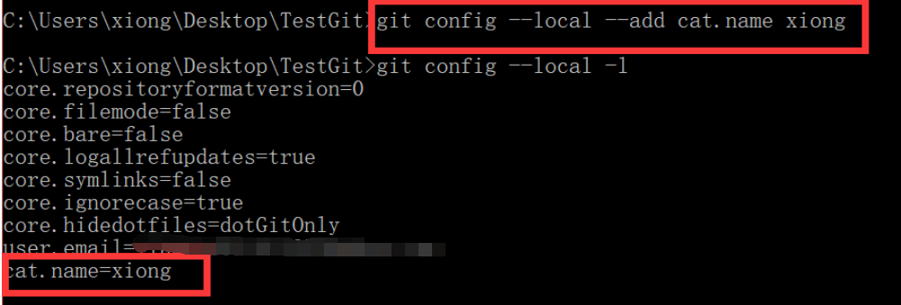
 | 7.增加配置项
 | 参数 --add
 | 格式: git config [--local|--global|--system] --add section.key value(默认是添加在local配置中)
 | 注意add后面的section,key,value一项都不能少，否则添加失败。比如我们执行：git config –add cat.name tom
 | 8.获取一个配置项
 | 有时候，我们并不需要查看所有配置的值，而是查看某个配置项的值，怎么做呢？
 | 命令参数 --get
 | 格式：git config [--local|--global|--system] --get section.key(默认是获取local配置中内容)
 | 我们先往global配置中写入一个cat.name=Tomcat的配置项，再使用git config --get cat.name看看得到的是什么：
 | 结果就是local中的cat.name=Tom，因此git config --get section.key 等价于git config --local --get section.key
 | 如果获取一个section不存在的key值，不会返回任何值
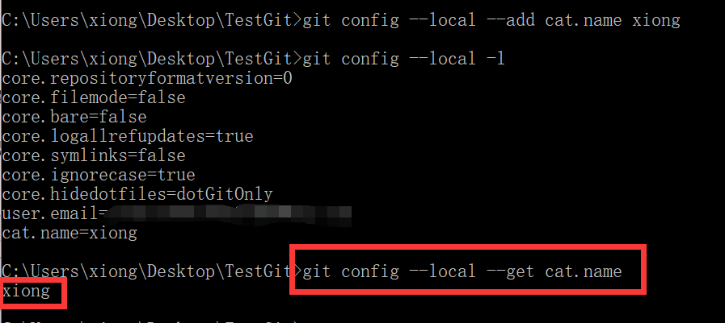
 | 如果获取一个不存在的section的key值，则会报错
 | 9.删除一个配置项
 | 命令参数 –unset
 | 格式：git config [--local|--global|--system] --unset section.key
 | 相信有了前两个命令的使用基础，大家举一反三就知道改怎么用了，来，我们试试删除local配置中的cat.name
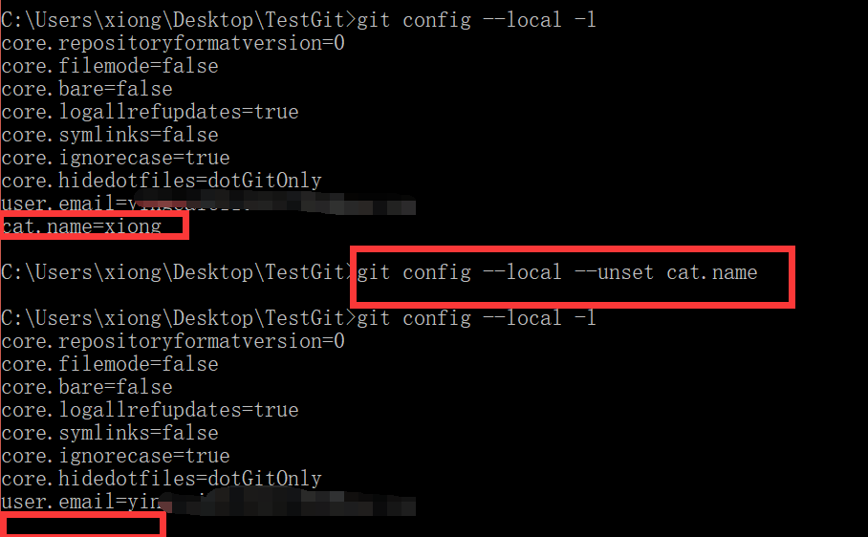

 | 个人电脑上的Git配置：
 | 输入的命令：
 |  | $git config --list
 | 结果
 |  | core.symlinks=false
 |  | core.autocrlf=true
 |  | core.fscache=true
 |  | color.diff=auto
 |  | color.status=auto
 |  | color.branch=auto
 |  | color.interactive=true
 |  | help.format=html
 |  | rebase.autosquash=true
 |  | http.sslcainfo=C:/Program Files/Git/mingw64/ssl/certs/ca-bundle.crt
 |  | http.sslbackend=openssl
 |  | diff.astextplain.textconv=astextplain
 |  | filter.lfs.clean=git-lfs clean -- %f
 |  | filter.lfs.smudge=git-lfs smudge -- %f
 |  | filter.lfs.process=git-lfs filter-process
 |  | filter.lfs.required=true
 |  | credential.helper=manager
 |  | core.editor='C:\Program Files\Microsoft VS Code\Code.exe' --wait
 |  | user.name=guohui.huang
 |  | user.email=guohui.huang@ge.com
 |  | user.signingkey=Guo2000H
 |  | http.proxy=http://PITC-Zscaler-China-Shanghai-IDC-Z1.proxy.corporate.ge.com:80
 |  | https.proxy=http://PITC-Zscaler-China-Shanghai-IDC-Z1.proxy.corporate.ge.com:80
 |  | url.https://.insteadof=git://
 |  | core.repositoryformatversion=0
 |  | core.filemode=false
 |  | core.bare=false
 |  | core.logallrefupdates=true
 |  | core.symlinks=false
 |  | core.ignorecase=true
 |  | remote.origin.url=git@github.build.ge.com:Power-Steam/pd-tla-app.git
 |  | remote.origin.fetch=+refs/heads/*:refs/remotes/origin/*
 |  | remote.origin.puttykeyfile=D:\90_SoftwareTools\TortoiseGit\hui-github-PrivateKey.ppk
 |  | branch.master.remote=origin
 |  | branch.master.merge=refs/heads/master

Github
如何在Github中删除已有仓库或文件
 | 一.删除已有仓库
 | 如果我们想要删除Github中没有用的仓库，应该如何去做呢？
 | 进入到我们需要删除的仓库里面，找到“settings”即仓库设置：
 | 然后，在仓库设置里拉到最底部，找到“Danger Zone”即危险区域：
 | 点击“Delete this repository”这样就可以删除该仓库了。
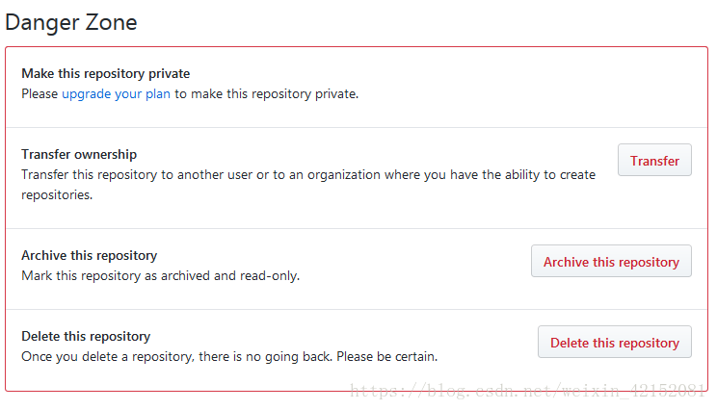

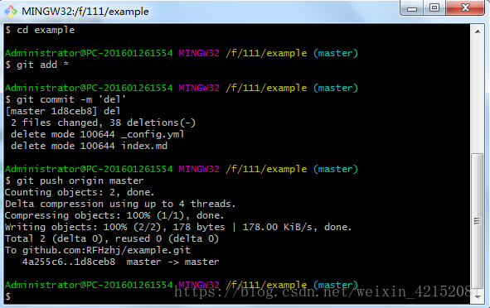

 | 二.删除Github中的某个文件或文件夹
 | 我们知道，在Github上我们只能删除仓库，并不能删除文件或者文件夹，所以只能用命令来解决。
 | 1.本地仓库和远程仓库同时删除
 | 例如要删除如图所示的_config.yml和index.md两个文件：

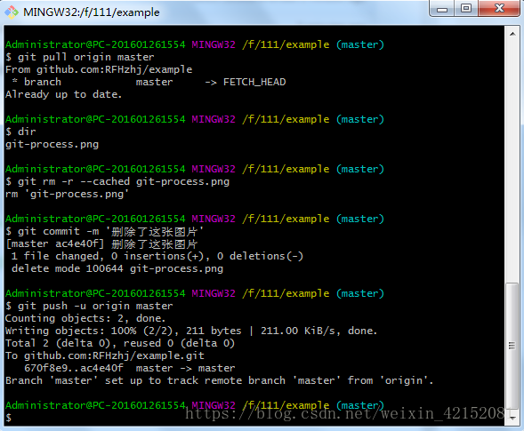
 | 我们先在本地把两个文件删除，然后执行以下命令：
 | $ git add * //把本地仓库的文件上传到缓存。
 | $ git commit -m 'del' //把第一步上传到缓存的东西上传到本地仓库，其中'del'是操作标识，内容随便填，方便用户观看。
 | $ git push origin master //把本地仓库的文件上传到远程仓库。
 | 这样，再打开远程仓库就可以看到两个文件已经被删除了：

 | 2.只删除远程仓库，不删除本地仓库
 | 假如我们现在仓库里有一张git-process.png的图片，我们想要在远程仓库把它删除，但在本地并不想把它删除：
 | 在命令窗口输入以下命令：
 | $ git pull origin master //将远程仓库里面的项目拉下来。
 | $ dir
 | 操作完成，这时候远程仓库的这张图片已经被删除了：

github的fork
 | github的fork是复制、打分支仓库的意思。
 | 例如要Fork一个人的代码仓库，fork操作会复制一份目标仓库（包括文件，提交历史，issues，和其余一些东西），
 | 复制后的仓库在你自己的GitHub帐号下，这个操作是在github服务器上完成的，和本地计算机的仓库没有关系。
 | 操作如下：
 | 先进入要Fork的工程，然后点击右上角的【Fork】按钮，在弹出的窗体中选择一个组织即可。截图如下：
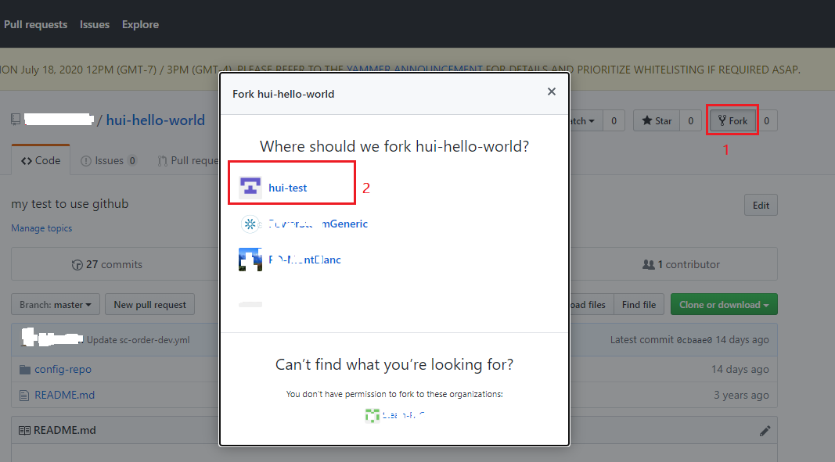

 | fork的意思是从别人的代bai码库中复制一份到du你自己的代码库，与zhi普通的复制不同，fork包含了原有库中的所有提交记录，
 | fork后这个代码库是完全独立的，属于你自己，你可以在自己的库中做任何修改，当然也可以通过Pull Request向原来的库提交合并请求。
 | 顺便说一下Watch和Star：
 | Watch，就是一楼说的关注，关注后，代码库中有新的commit你都会收到通知；
 | Star，与watch不同，star相当于收藏，你可以方便地找到你star过的库，但是不会收到关于那个库的任何通知。

 | github的一些常用命令介绍：
 | 1、git init 新建一个空的仓库；
 | 2、git status 查看状态；
 | 3、git add . 添加文件；
 | 4、git commit -m '注释' 提交添加的文件并备注说明；
 | 5、git remote add origin git@github.com:***/git.git 连接远程仓库；
 | 6、git push -u origin master 将本地仓库文件推送到远程仓库；
 | 7、git log 查看变更日志；
 | 8、git reset --hard 版本号前六位 回归到指定版本；
 | 9、git branch 查看分支；
 | 10、git branch newname 创建一个叫newname的分支；
 | 11、git checkout newname 切换到叫newname的分支上；
 | 12、git merge newname 把newname分支合并到当前分支上；
 | 13、git pull origin master 将master分支上的内容拉到本地上。

总结
git for windows ssh-keygen 生成public key的默认目录为C:\SPB_Data是什么原因？
 | 如题，
 | 是什么原因呢，原来是cadence安装的时候，自动添加了一个用户环境变量HOME=C:\SPB_Data，结果在git里面使用ssh-keygen生成private和public key的时候，默认会使用到HOME环境变量，
 | 这里路径就不对，后面git clone代码的时候，也是提示权限不足(因为找不到对应的private key)。
 | 解决方法，就是暂时先删掉HOME环境变量。
 | 一般人不会遇到这个问题
 | 原因很简单，用git的人，多数都是做软件的，根本不会用到cadence，或者不知道cadence是什么东西，反过来，用cadence的人，多数都是做硬件的，一般都是画原理图PCB，根本不懂git是啥玩意。
 | 之所以笔者遇到了，原因是一边得做软件开发，一边还得做硬件设计，估计这样的人很少。
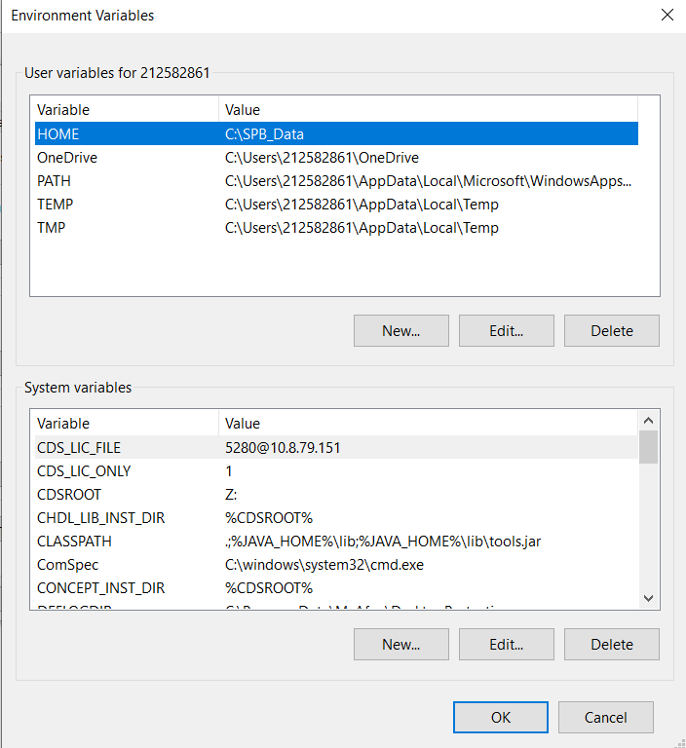

执行bower i时需要从公司私有库中下载一些组件时报错：
 | 配置文件bower.json： |  |  |  | 修改后：
 | "pd-alert-message": "https://github.build.ge.com/PD-MontBlanc/pd-alert-message.git#1.0.5", |  |  |  | "pd-alert-message": "git@github.build.ge.com:PD-MontBlanc/pd-alert-message.git#1.0.5",
 | "iron-flex-layout": "^2.0.1", |  |  |  | "iron-flex-layout": "^2.0.1",
 | "px-inbox": "^2.2.5", |  |  |  | "px-inbox": "^2.2.5",
 | "pd-alerts-overview": "https://github.build.ge.com/PD-MontBlanc/pd-alerts-overview.git#1.0.7", |  |  |  | "pd-alerts-overview": "git@github.build.ge.com:PD-MontBlanc/pd-alerts-overview.git#1.0.7",
 | "pd-alerts-inbox": "https://github.build.ge.com/PD-MontBlanc/pd-alerts-inbox.git#1.0.15", |  |  |  | "pd-alerts-inbox": "git@github.build.ge.com:PD-MontBlanc/pd-alerts-inbox.git#1.0.15",
 | "ag-grid": "7.1.0", |  |  |  | "ag-grid": "7.1.0",
 | "pd-table": "https://github.build.ge.com/PD-MontBlanc/pd-table.git", |  |  |  | "pd-table": "git@github.build.ge.com:PD-MontBlanc/pd-table.git",
 | "pd-chart": "https://github.build.ge.com/PD-MontBlanc/pd-chart.git", |  |  |  | "pd-chart": "git@github.build.ge.com:PD-MontBlanc/pd-chart.git",
 | "pd-kpis": "https://github.build.ge.com/PD-MontBlanc/pd-kpis-bower.git#1.0.7", |  |  |  | "pd-kpis": "git@github.build.ge.com:PD-MontBlanc/pd-kpis-bower.git#1.0.7",

 | 执行的命令：
 |  | bower i | 或 | bower install

 | 错误信息：
 | bower px-slider#^2.2.2 cached https://github.com/predixdesignsystem/px-slider.git#2.2.2
 | bower px-slider#^2.2.2 validate 2.2.2 against https://github.com/predixdesignsystem/px-slider.git#^2.2.2
 | bower px-tables-design#^2.0.2 cached https://github.com/predixdesignsystem/px-tables-design.git#2.0.2
 | bower px-tables-design#^2.0.2 validate 2.0.2 against https://github.com/predixdesignsystem/px-tables-design.git#^2.0.2
 | bower pd-alert-message#1.0.5 ECMDERR Failed to execute "git ls-remote --tags --heads https://github.build.ge.com/PD-MontBlanc/pd-alert-message.git",
 |  | exit code of #128 fatal: unable to access 'https://github.build.ge.com/PD-MontBlanc/pd-alert-message.git/': Received HTTP code 502 from proxy after CONNECT
 | Additional error details:
 | fatal: unable to access 'https://github.build.ge.com/PD-MontBlanc/pd-alert-message.git/': Received HTTP code 502 from proxy after CONNECT
 | 截图：

 | 解决方法：
 |  | 将配置文件bower.json中组件地址:
 |  |  | 【https://】修改为【git@】，主机名后面的【/】修改为【:】
 |  | 注：git的SSH配置要跟Github网站上的SSH配置保持一致。

 |  | 百度上的一些解决方案：
 |  | 方案一：先执行以下命令，再执行bower i。经过验证，还是失败。
 |  |  | git config --global url."https://".insteadOf git://

工程
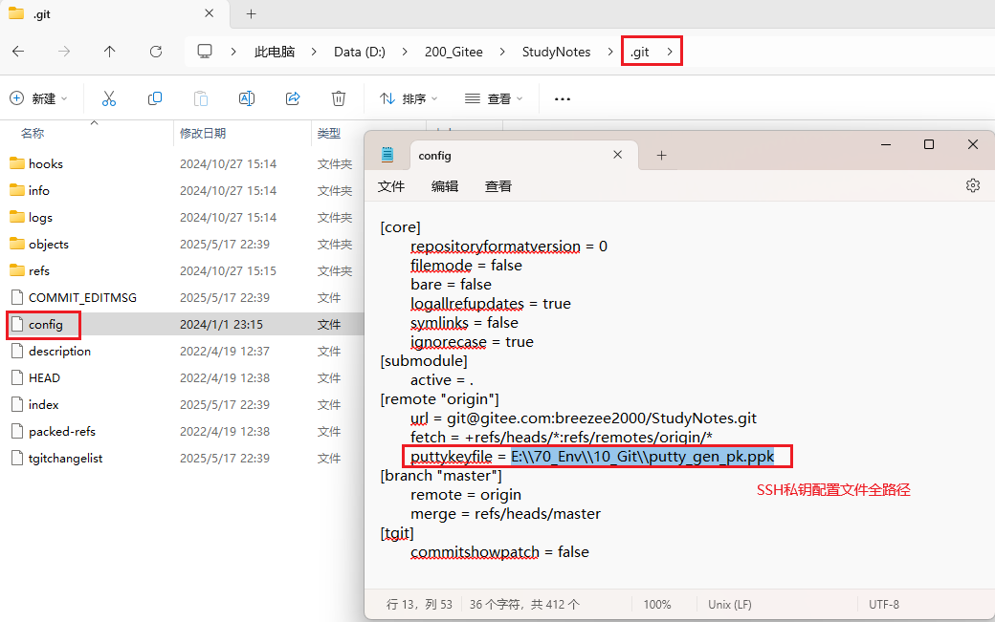
关于项目的GIT配置
 | 使用git或tortoisegit等软件下载了项目代码后，会有一个.git的目录，其下有一个config的文件。这个就是跟git相关的配置。
 | 例如：
 | [core]
 |  | repositoryformatversion = 0
 |  | filemode = false
 |  | bare = false
 |  | logallrefupdates = true
 |  | symlinks = false
 |  | ignorecase = true
 | [submodule]
 |  | active = .
 | [remote "origin"]
 |  | url = git@gitee.com:breezee2000/StudyNotes.git
 |  | fetch = +refs/heads/*:refs/remotes/origin/*
 |  | puttykeyfile = E:\\70_Env\\10_Git\\putty_gen_pk.ppk | 这个是SSH私有配置文件全路径，当修改了该文件路径后，需要修改该配置！！
 | [branch "master"]
 |  | remote = origin
 |  | merge = refs/heads/master
 | [tgit]
 |  | commitshowpatch = false

 | 截图：

